100mm Gap
Phase Shifter | 2410086
Units | mm |  |  |  |  |  |  |  | 0.0000 | 217.0010 | -16.9513 | -22.9982
Date | 2025-01-14 |  |  |  |  |  |  |  | 0.0000 | 266.0016 | -16.9442 | -22.9974
 |  |  |  |  |  |  |  |  | 0.0000 | 217.0032 | -17.0659 | 23.0036
 |  |  |  |  |  |  |  |  | 0.0000 | 266.0029 | -17.0725 | 23.0031
 | GAP 100mm
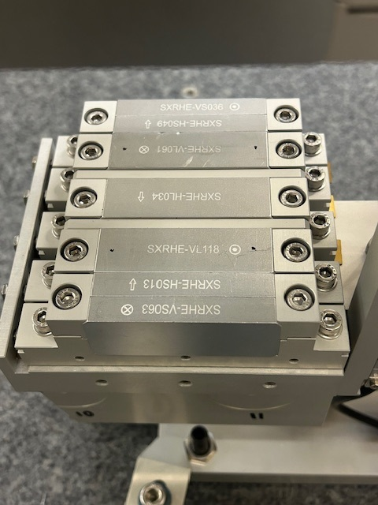
US BOT
1
US BOT
2
DS BOT
2
DS BOT
1
PT# | X | Y | Z | Pole | X | Y | Z | DY |  | Symmetry Pole Pt | X | Y | Z
1 | 133.7641 | 108.9389 | 44.5026 | US BOT 1 | 217.0011 | -67.1665 | -22.9885 | 0.0193 |  | US 1 | 217.0010 | -16.9513 | -22.9982
2 | 216.2683 | 108.9073 | 44.4135 | US BOT 2 | 266.0001 | -67.1472 | -22.9903 |  |  | US 2 | 266.0016 | -16.9442 | -22.9974
3 | 298.7716 | 108.8908 | 44.3236 | US TOP 1 | 217.0009 | 33.2639 | -23.0079 | -0.0050 |  | DS 1 | 217.0032 | -17.0659 | 23.0036
4 | 133.6711 | -142.9403 | 44.7533 | US TOP 2 | 266.0031 | 33.2589 | -23.0044 |  |  | DS 2 | 266.0029 | -17.0725 | 23.0031
5 | 216.2331 | -142.9609 | 44.4070 | DS BOT 1 | 217.0042 | -67.3165 | 22.9951 | 0.0266
6 | 298.7476 | -142.9756 | 44.3328 | DS BOT 2 | 266.0039 | -67.2899 | 22.9943
7 | 298.6372 | 108.9311 | -45.1801 | DS TOP 1 | 217.0022 | 33.1847 | 23.0120 | -0.0398
8 | 216.1311 | 108.9290 | -45.0905 | DS TOP 2 | 266.0019 | 33.1449 | 23.0118
9 | 133.6309 | 108.9249 | -44.9963
10 | 298.7046 | -142.8947 | -45.1716
11 | 216.2046 | -142.9117 | -45.0990
12 | 133.6910 | -142.9386 | -45.0234
13 | 0.0016 | 170.0401 | 0.0066
14 | 0.0000 | 0.0000 | 0.0000
15 | 0.0016 | -169.9953 | 0.0066
+Y
+X
+Z VIEW
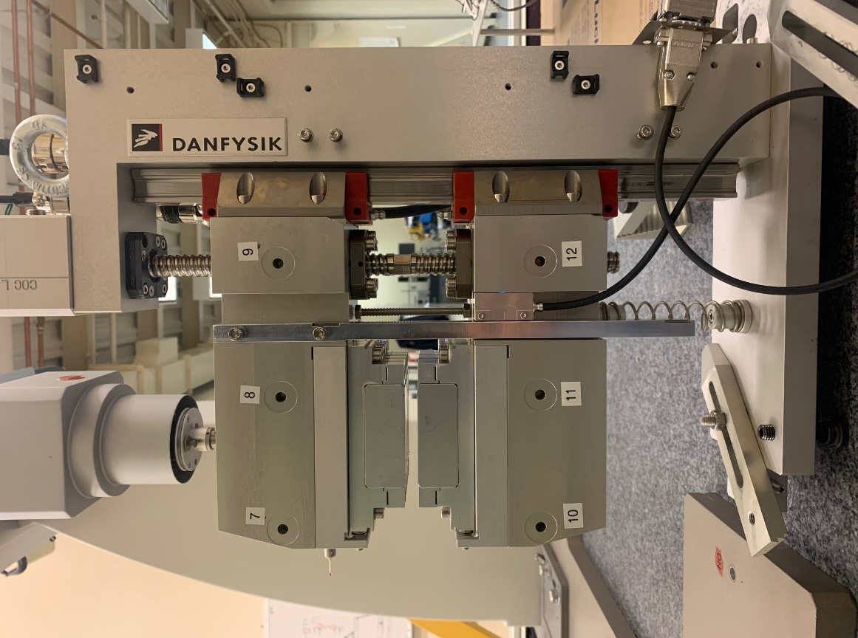
+Y
+X
-Z VIEW
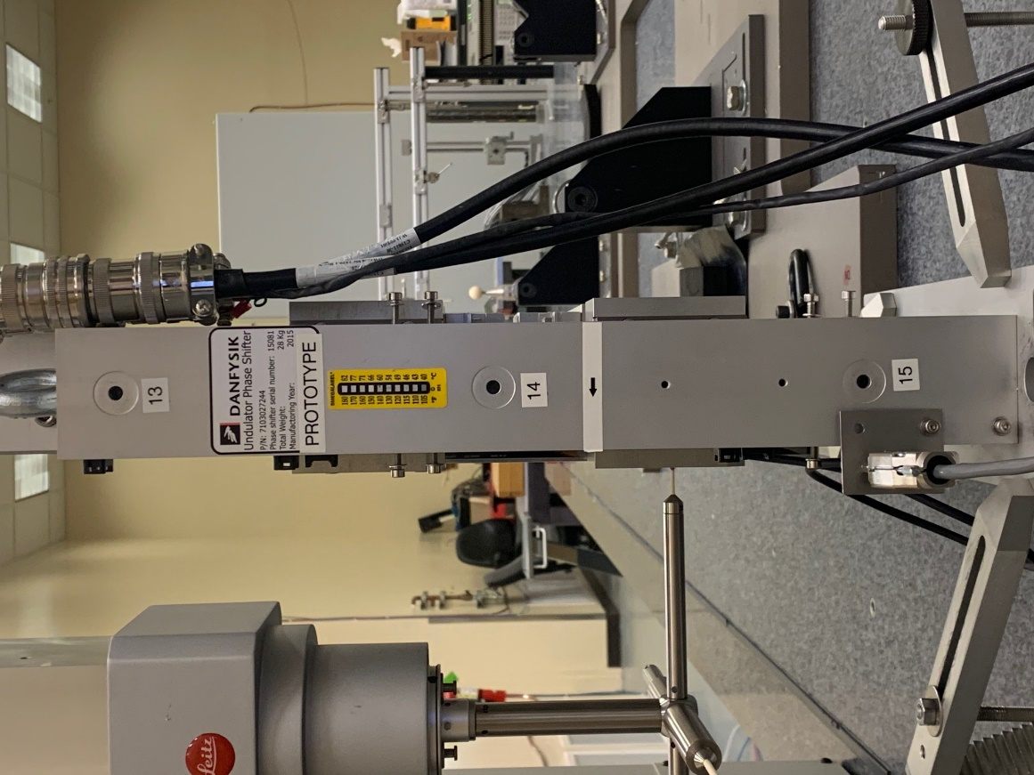
+Y
-X VIEW
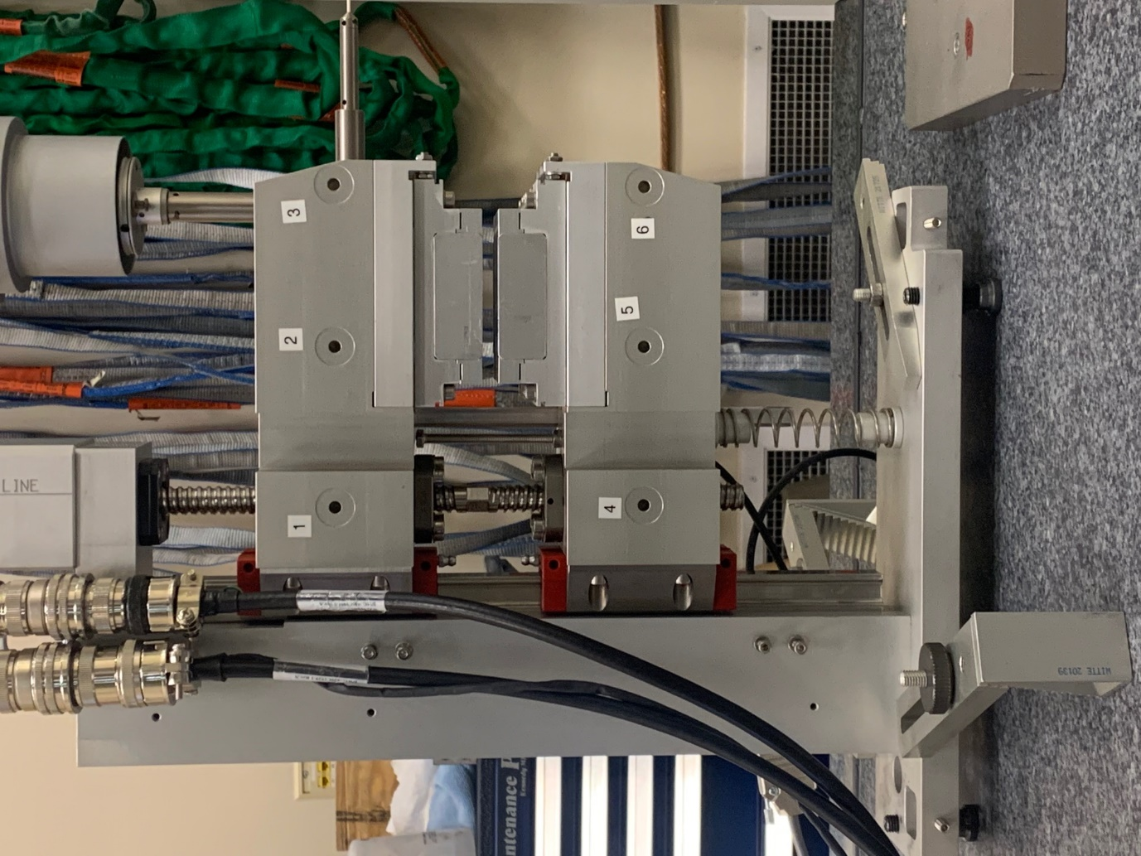

+Z
DS 1
DS 2
US 2
US 1

40mm Gap
Phase Shifter | 2410086
Units | mm
Date | 2025-01-15

US BOT
1
US BOT
2
DS BOT
2
DS BOT
1
 | Gap = 40
PT# | X | Y | Z | Pole | X | Y | Z | DY | Symmetry Pole Pt | X | Y | Z
1 | 133.7694 | 78.9316 | 44.4884 | US BOT 1 | 217.0464 | -37.1620 | -22.9871 | 0.0229 | US 1 | 217.0231 | -16.9546 | -22.9980
2 | 216.2733 | 78.8931 | 44.3969 | US BOT 2 | 266.0023 | -37.1391 | -22.9871 |  | US 2 | 266.0011 | -16.9476 | -22.9966
3 | 298.7761 | 78.8690 | 44.3050 | US TOP 1 | 216.9998 | 3.2529 | -23.0089 | -0.0090 | DS 1 | 217.0248 | -17.0678 | 23.0025
4 | 133.7226 | -112.9524 | 44.5126 | US TOP 2 | 265.9999 | 3.2439 | -23.0060 |  | DS 2 | 266.0029 | -17.0741 | 23.0034
5 | 216.2366 | -112.9505 | 44.4401 | DS BOT 1 | 217.0464 | -37.3079 | 22.9935 | 0.0313
6 | 298.7511 | -112.9568 | 44.3646 | DS BOT 2 | 266.0034 | -37.2766 | 22.9953
7 | 298.6390 | 78.9143 | -45.1977 | DS TOP 1 | 217.0032 | 3.1724 | 23.0115 | -0.0440
8 | 216.1330 | 78.9190 | -45.1060 | DS TOP 2 | 266.0023 | 3.1284 | 23.0115
9 | 133.6335 | 78.9221 | -45.0098
10 | 298.7063 | -112.8860 | -45.1386
11 | 216.2062 | -112.9112 | -45.0651
12 | 133.6932 | -112.9457 | -44.9888
13 | 0.0028 | 170.0394 | 0.0061
14 | 0.0000 | 0.0000 | 0.0000
15 | 0.0028 | -169.9952 | 0.0061
+Y
+X
+Z VIEW
+Y
+X
-Z VIEW
+Y
-X VIEW

+Z
DS 1
DS 2
US 2
US 1

10mm Gap
Phase Shifter | 2410086
Units | mm
Date | 2025-01-15

US BOT
1
US BOT
2
DS BOT
2
DS BOT
1
 | Gap = 10
PT# | X | Y | Z | Pole | X | Y | Z | DY | Symmetry Pole Pt | X | Y | Z
1 | 133.7698 | 63.9534 | 44.4865 | US BOT 1 | 217.0489 | -22.1237 | -22.9889 | 0.0652 | US 1 | 217.0250 | -16.9571 | -22.9988
2 | 216.2741 | 63.8543 | 44.4022 | US BOT 2 | 266.0029 | -22.0585 | -22.9899 |  | US 2 | 266.0003 | -16.9473 | -22.9976
3 | 298.7755 | 63.7671 | 44.3175 | US TOP 1 | 217.0010 | -11.7904 | -23.0087 | -0.0457 | DS 1 | 217.0250 | -17.0651 | 23.0008
4 | 133.7354 | -97.9729 | 44.5190 | US TOP 2 | 265.9976 | -11.8361 | -23.0054 |  | DS 2 | 266.0015 | -17.0701 | 23.0018
5 | 216.2491 | -97.9053 | 44.4318 | DS BOT 1 | 217.0474 | -22.2622 | 22.9926 | 0.0720
6 | 298.7631 | -97.8435 | 44.3414 | DS BOT 2 | 266.0010 | -22.1902 | 22.9941
7 | 298.6462 | 63.8107 | -45.1852 | DS TOP 1 | 217.0025 | -11.8680 | 23.0089 | -0.0819
8 | 216.1405 | 63.8787 | -45.1007 | DS TOP 2 | 266.0020 | -11.9499 | 23.0095
9 | 133.6407 | 63.9418 | -45.0117
10 | 298.7020 | -97.7846 | -45.1612
11 | 216.2019 | -97.8778 | -45.0730
12 | 133.6890 | -97.9787 | -44.9819
13 | 0.0103 | 170.0412 | 0.0058
14 | 0.0000 | 0.0000 | 0.0000
15 | 0.0103 | -169.9980 | 0.0058
+Y
+X
+Z VIEW
+Y
+X
-Z VIEW
+Y
-X VIEW

+Z
DS 1
DS 2
US 2
US 1

